手順
手順

メニュー
設定および保守 > 設定：財務 > 買掛管理 > 買掛管理ワークフロー・ルールの管理

本作業はMicrosoftExcel2016を使用してください。2013を使用するとエラーになることがあります。

設定用テンプレートファイルのダウンロード
「ダウンロード」をクリック

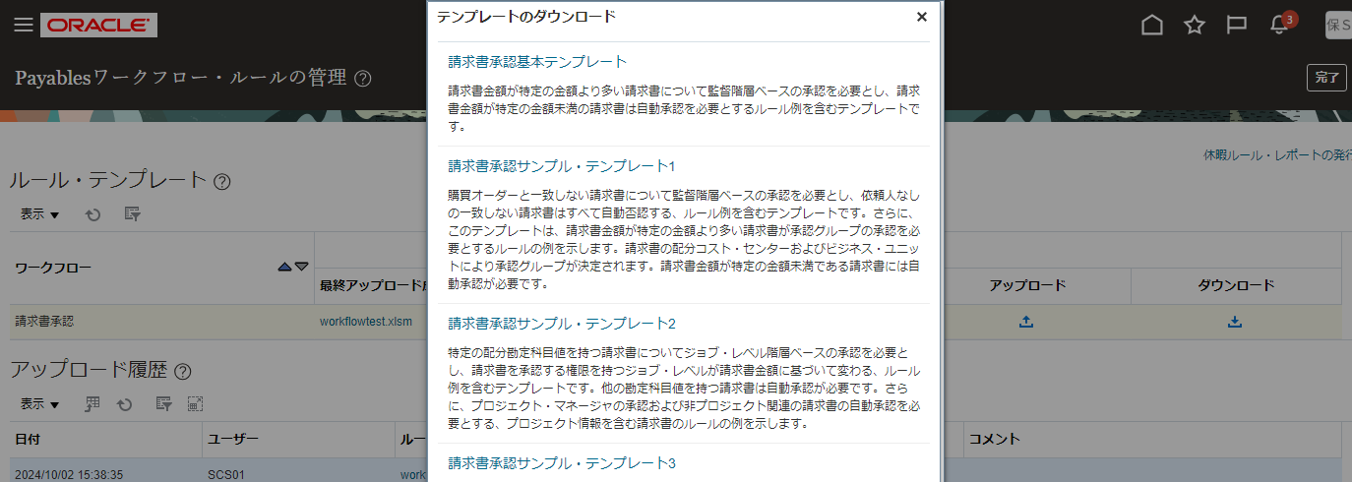
「請求書承認基本テンプレート」をクリックしてファイルをダウンロード

※要注意
ファイルをダウンロードすると日本語のファイル名でダウンロードされますが、半角英数でリネームしてください。Zipファイル作成の際にエラーになります
↓↓
ファイル名 | ※yyyymmddはアップロード日付にしてください
APWorkflow_yyyymmdd.xlsm

「設定シート（請求書承認）」（別シート）に沿ってテンプレートファイルを修正

「Insructions」シートの「Generate Rule File」ボタンをクリック
※テンプレートファイルのフォルダにZIPファイルが作成されます。
（ファイル名が日本語だとここでエラーになります。）
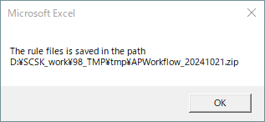

ファイルを保存して閉じる

作成されたZIPファイルをアップロード
「アップロード」をクリック

作成されたZIPファイルを指定
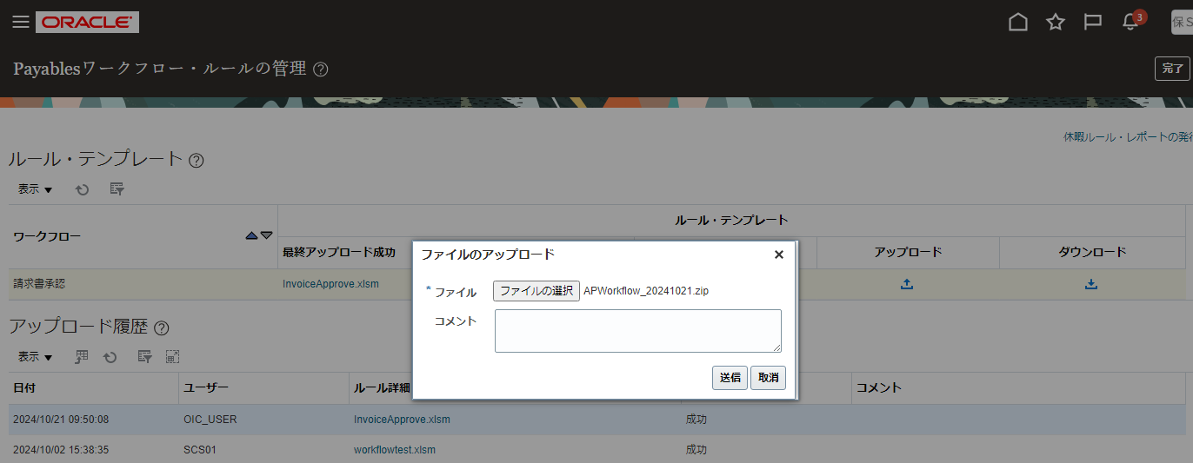

「送信」ボタンをクリック

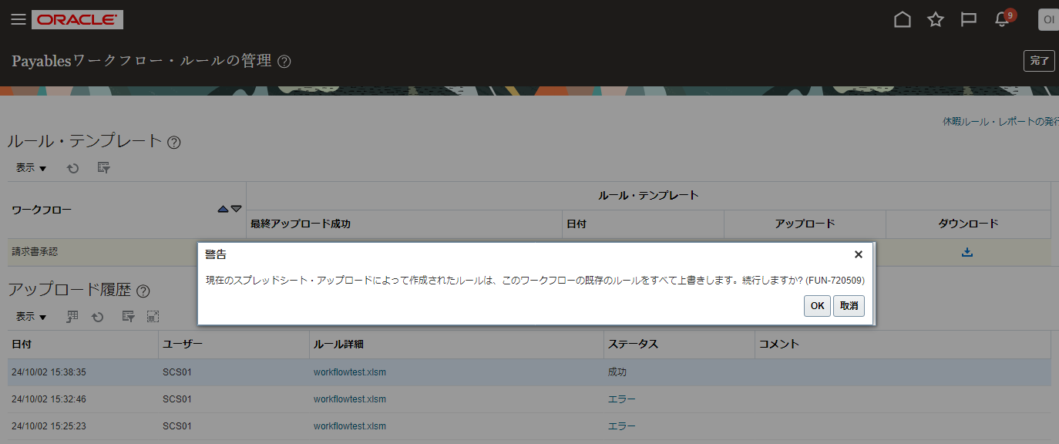

上記警告メッセージが出た場合、「OK」ボタンをクリック

アップロードのステータスが「成功」になったことを確認
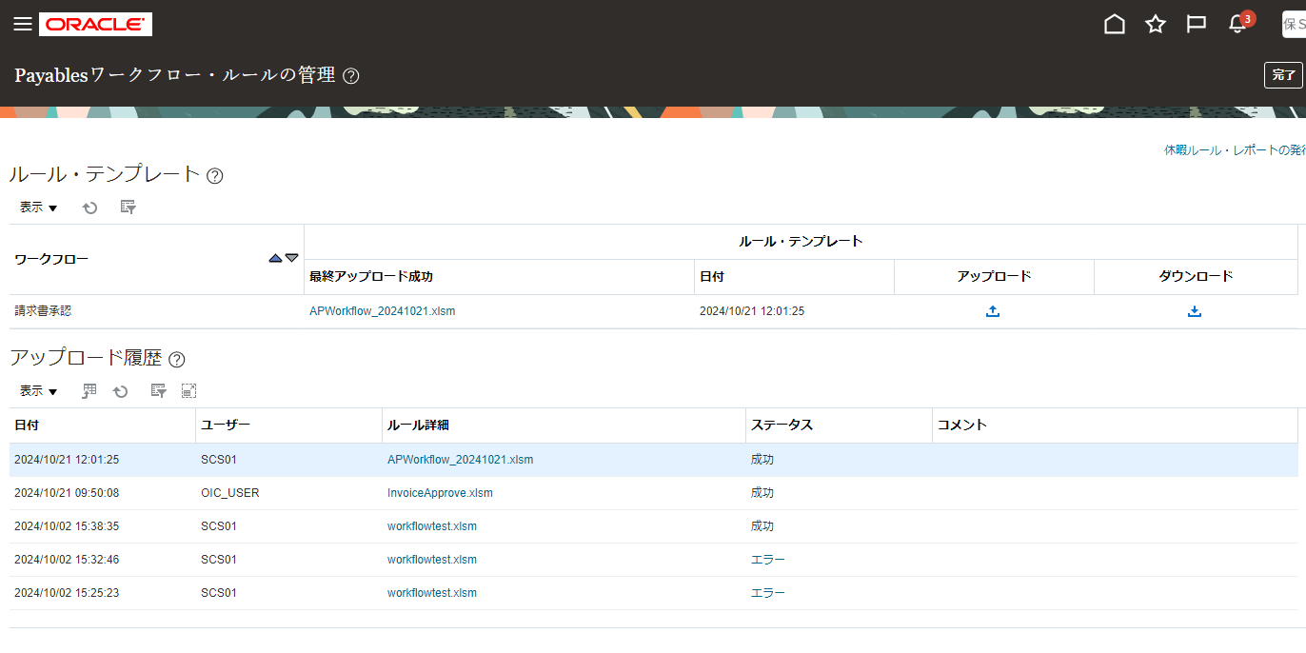

「完了」ボタンをクリック

